成分分析ご利用ガイド
精油・芳香蒸留水成分分析 ご利用ガイド
この度は株式会社一十八日 精油成分分析をご利用頂き誠にありがとうございます。 下記の項目をお読み頂き、申し込み用紙、分析をご希望の精油・芳香蒸留水を弊社までお送り下さい。

◆申し込み用紙
書き方見本をご覧頂き必要な項目をご記入下さい。

◆必要量
分析をお申し込み頂いた項目をご確認頂き、必要量をお送り下さい。

精油 |  |  |  |  | 芳香蒸留水
成分分析のみ | 比重 | 屈折率 |  | 成分分析、比重、屈折率3点セット | 100ml
2ml | 3ml | 3ml |  | 5ml

◆複数の精油・芳香蒸留水をお送り頂く場合

①
オレンジ・スイート
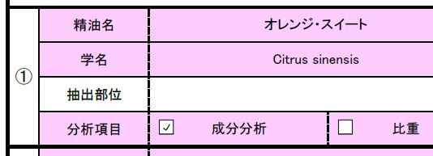
商品パッケージごとお送り頂く場合、精油名などが明らかな場合には番号のみ貼り付けて頂ければ構いません。
※必ずガラス遮光瓶など密閉することの出来る容器でお送り下さい。
※輸送中の破損を防ぐために緩衝材などで梱包をお願い致します。

◆送り先
精油、記入をした申込用紙を下記の住所までお送り下さい。
〒160-0011 東京都新宿区若葉2-7 ビデオフォーカスビル4階 株式会社一十八日 成分分析部門行 ０３－５３６２－３１８８

精油、申込用紙が到着しましたら弊社担当者よりご連絡させて頂きます。
配送方法に特に指定はありませんが、宅急便やレターパックプラス、書留など記録に残る方法での配送をお勧めします。
配送中の紛失や事故に関しては責任を負いかねます。

◆お問い合わせ先
分析等に関するお問い合わせは下記までお願い致します。
TEL / 03-5362-3188 |  |  | 10:00～18:00 土・日・祝日を除く ※担当者が不在の場合には折り返しのご対応となります
MAIL / bunseki@18th.co.jp |  |  | 1営業日以内のご返信となります

